Sheet1
Значения по всем | Тестовая группа | Контрольная группа | % тест vs контроль | Значимость
sample size | 5016 | 4984
total orders | 72 | 80 | -10.00% | не значимо
mean CR session->order | 1.435% | 1.605% | -10.59% | не значимо
total GMV | 351.47 | 643 | -45.34% | значимо
mean order | 4.882 | 8.038 | -39.26% | значимо
GMV / buyer | 4.926 | 8.038 | -38.72% | значимо

Значения по парной выборке | Тестовая группа | Контрольная группа | % тест vs контроль | Значимость
sample size | 1541 | 1541
total orders | 29 | 26 |  | данных мало
mean CR session->order | 1.882% | 1.687% | 11.56% | не значимо
mean CR session->order / user | 1.460% | 1.071% | 36.32% | не значимо
total GMV | 172.15 | 172.44 | -0.17% | не значимо
mean order | 5.936 | 6.632 | -10.49% | не значимо
GMV / buyer | 5.936 | 6.632 | -10.49% | не значимо
 |  |  | Уровень значимости alpha = 0.05

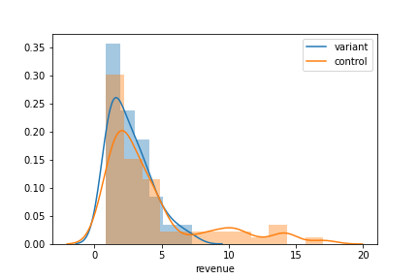
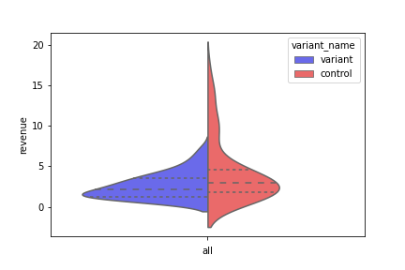
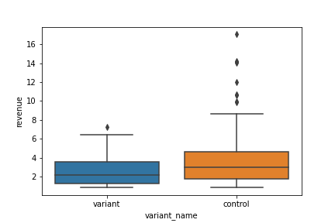
Графики с данными без revenue = 0 между 10 и 90 уровнями квантили (без жестких выбросов)

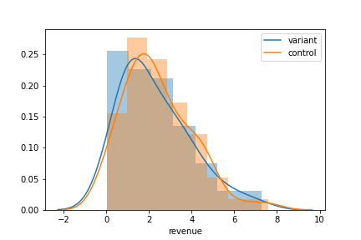
График с данными с 0 < revenue < 8 (это 30% общего дохода)
(доход между выборками не изменился значимо)

